待优化需求
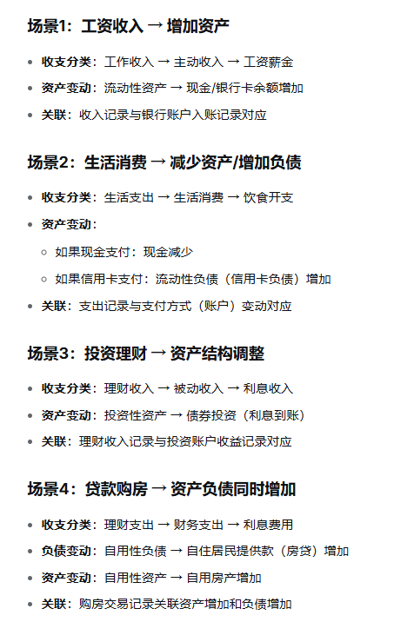
序号 | 功能描述 | 具体功能 | 实现逻辑
1 | 资产负债表和收入支出表关联 | 功能1：收支自动关联资产 | 记录收支时关联资产负债账户，默认收入关联现金账户，记增加，支出关联现金账户，计减少，可支持调整为负债账户，同时建立不同账户间转移功能 也可选择不关联已有账户； | 情况一:默认现金账户为零，仍有支出需要记录。 提醒默认账户余额为零，推荐更换其他账户（包括负债账户）支出
2 | 资产负债表和收入支出表关联 | 功能2：内部转账 | 不同资产负债账户间金额转移 功能按钮包括： 转账金额：￥0.00 扣款账户：用户可选择，默认现金 入款账户：请选择入款账户 日期：请选择转账日期 备注：请输入转账备注 | 情况二：单笔支出多账户记录，如用现金+信用卡组合支付。 暂不支持
3 | 普通版资产负债表 | 资产负债编辑修改功能

